記入上のお願い
第61回 愛媛県小中学校教頭会研究大会(今治大会)参加者名簿の作成について

＜記入上のお願い＞
 | ※１ 青い「〇〇支部名簿」のシートに、分科会順又は学校番号順に記載してください。
 | ※２ 学校番号（東、中、南予別の二桁の学校番号）をお書きください。
 | ※３ 下記記入例のように記載してください。
 | ＊ 初期設定は２０番までとしていますが、人数に合わせて印刷範囲を広げてください。

＜報告先＞
 | 愛媛県小中学校教頭会事務局まで、メールにてお送りください。
 | なお、提出の際は、ファイル名とシート名の「〇〇」を支部名に変更してください。
 | メールアドレス：info@e-kyotokai.jp
 | 締切：２０２２年５月２７日

記入例

第62回 愛媛県小中学校教頭会研究大会(宇和島大会)
参 加 者 名 簿
 |  |  |  |  |  | 〇〇 | 教頭会
番号 | 分科会 | 支部番号 | 学校番号 | 市町名 | 学校名 | 氏名 | 備考
1 | １Ａ |  |  | 〇〇市（町） | 〇〇小学校 | 道後□□蓮 | 記録者
2 | １Ｂ |  |  | 〇〇市（町） | 〇〇中学校 | 松山□陽翔
3 | ２ |  |  | 〇〇市（町） | 〇〇小学校 | 伊予路□花 | 提言者
4 | ５ |  |  | 〇〇市（町） | 〇〇中学校 | 坂ノ上陽葵
5 | 特別 |  |  | 〇〇市（町） | 〇〇中学校 | 愛□□太郎 | 司会者
6
7
8
9
10

Ｒ５ 支部割当（中学校）
令和5年度 第62回愛媛県小中学校教頭会研究大会（宇和島大会）分科会参加割当人数（案）
 |  |  |  |  |  |  |  |  |  | （中学校）
ブロック | 郡市名 | 会員数 | 一 |  | 二 | 三 | 四 | 五 | 六 | 司会 | 提言 | 記録 | 分科会
 |  |  | 教育課程 |  | 子どもの発達 | 教育環境整備 | 組織・運営 | 教職員専門性 | 特別課題
 |  |  | １Ａ | １Ｂ | ２ | ３ | ４ | ５ | 特
Ａ | 四国中央 | 7 | 1 |  | 1 | 1 | 2 | 1 | 1 |  | 4 |  | 4 | 7
 | 新居浜 | 12 | 2 | 1 | 2 | 1 | 2 | 2 | 2 | 4 |  |  |  | 12
 | 西条 | 10 | 1 | 1 | 1 | 1 | 2 | 2 | 2 |  |  | 特 |  | 10
Ｂ | 今治 | 14 | 2 | 2 | 2 | 2 | 2 | 2 | 2 |  |  | 特 | 5 | 14
 | 越智 | 3 |  | 1 |  |  |  | 1 | 1 |  |  |  |  | 3
 | 東温 | 2 |  |  |  |  |  | 2 |  |  | 5 |  |  | 2
Ｃ | 松山 | 29 | 1 | 7 | 4 | 4 | 2 | 3 | 8 | １Ｂ |  |  | １Ｂ | 29
 | 伊予地区 | 8 | 1 | 2 | 1 | 1 | 1 | 1 | 1 |  | １Ｂ |  |  | 8
Ｄ | 上浮穴 | 2 | 2 |  |  |  |  |  |  | 3 |  |  | 3 | 2
 | 大洲 | 8 | 1 | 1 | 1 | 2 | 1 | 1 | 1 |  | 3 |  |  | 8
 | 喜多 | 4 | 2 |  |  |  | 1 |  | 1 |  |  | 特 |  | 4
Ｅ | 八幡浜 | 4 |  |  | 1 | 1 | 1 |  | 1 |  |  | 講 | １Ａ | 4
 | 西宇和 | 3 | 2 |  |  |  |  |  | 1 |  | １Ａ |  |  | 3
 | 西予 | 5 | 1 | 1 | 1 | 1 |  |  | 1 |  |  | 1A |  | 5
Ｆ | 宇和島 | 6 |  |  | 2 | 1 | 1 | 1 | 1 |  | 2 |  | 2 | 6
 | 北宇和 | 3 |  |  | 1 |  | 1 |  | 1 |  |  |  |  | 3
 | 南宇和 | 5 | 1 |  |  |  | 2 | 1 | 1 |  |  |  |  | 5
 | 合計 | 125 | 17 | 16 | 17 | 15 | 18 | 17 | 25 |  |  |  |  | 125

人数が決まり次第再度調整をする。
 |  | 小 | 31 | 29 | 29 | 33 | 31 | 31 | 71 | 255
 |  | 中 | 17 | 16 | 17 | 15 | 18 | 17 | 25 | 125
 |  | 計 | 48 | 45 | 46 | 48 | 49 | 48 | 96 | 380

 | 会場定員 |  | 50 | 50 | 45 | 125 | 125 | 65 | 500 | 960

Ｒ５ 支部割当（小学校）
令和5年度 第62回愛媛県小中学校教頭会研究大会（宇和島大会）分科会参加割当人数（案）
 |  |  |  |  |  |  |  |  |  | （小学校）
ブロック | 郡市名 | 会員数 | 一 |  | 二 | 三 | 四 | 五 | 六 | 司会 | 提言 | 記録 | 分科会
 |  |  | 教育課程 |  | 子どもの発達 | 教育環境整備 | 組織・運営 | 教職員専門性 | 特別課題
 |  |  | １Ａ | １Ｂ | ２ | ３ | ４ | ５ | 特
Ａ | 四国中央 | 19 | 2 | 2 | 2 | 2 | 2 | 4 | 5 |  |  |  | 4 | 19
 | 新居浜 | 15 | 2 | 2 | 2 | 2 | 2 | 3 | 2 |  |  | 4 |  | 15
 | 西条 | 24 | 3 | 2 | 2 | 3 | 4 | 3 | 7 |  | 4 |  |  | 24
Ｂ | 今治 | 25 | 3 | 3 | 2 | 3 | 3 | 3 | 8 | 5 |  |  | 5 | 25
 | 越智 | 3 |  | 1 |  |  |  | 2 |  |  | 5 |  |  | 3
 | 東温 | 7 | 1 | 2 |  | 1 | 1 | 1 | 1 |  |  | 5 |  | 7
Ｃ | 松山 | 58 | 6 | 7 | 7 | 7 | 7 | 4 | 20 |  | １Ｂ |  | １Ｂ | 58
 | 伊予地区 | 15 | 2 | 2 | 2 | 3 | 2 | 2 | 2 |  |  | １Ｂ |  | 15
Ｄ | 上浮穴 | 5 |  | 1 | 1 | 2 |  |  | 1 |  | 3 |  | 3 | 5
 | 大洲 | 11 | 2 | 1 | 1 | 1 | 1 | 1 | 4 | 3 |  |  |  | 11
 | 喜多 | 6 | 2 | 1 |  | 1 | 1 |  | 1 |  |  | 特 |  | 6
Ｅ | 八幡浜 | 12 | 1 | 1 | 2 | 1 | 1 | 1 | 5 | １Ａ |  |  | １Ａ | 12
 | 西宇和 | 5 |  |  | 2 | 1 |  | 1 | 1 | 特 |  |  |  | 5
 | 西予 | 10 | 2 | 1 | 1 | 1 | 1 | 1 | 3 |  | １Ａ |  |  | 10
Ｆ | 宇和島 | 23 | 3 | 2 | 2 | 3 | 3 | 3 | 7 | 2 |  |  | 2 | 23
 | 北宇和 | 8 | 1 |  | 2 | 1 | 1 | 1 | 2 |  | 2 | 講 |  | 8
 | 南宇和 | 9 | 1 | 1 | 1 | 1 | 2 | 1 | 2 |  |  | 2 |  | 9
 | 合計 | 255 | 31 | 29 | 29 | 33 | 31 | 31 | 71 |  |  |  |  | 255

人数が決まり次第再度調整をする。
 |  | 小 | 31 | 29 | 29 | 33 | 31 | 31 | 71 | 255
 |  | 中 | 17 | 16 | 17 | 15 | 18 | 17 | 25 | 125
 |  | 計 | 48 | 45 | 46 | 48 | 49 | 48 | 96 | 380

 | 会場定員 |  | 50 | 50 | 45 | 125 | 125 | 65 | 500 | 960
 |  |  |  |  |  |  |  |  | 150

第１３・１４期サイクル資料用
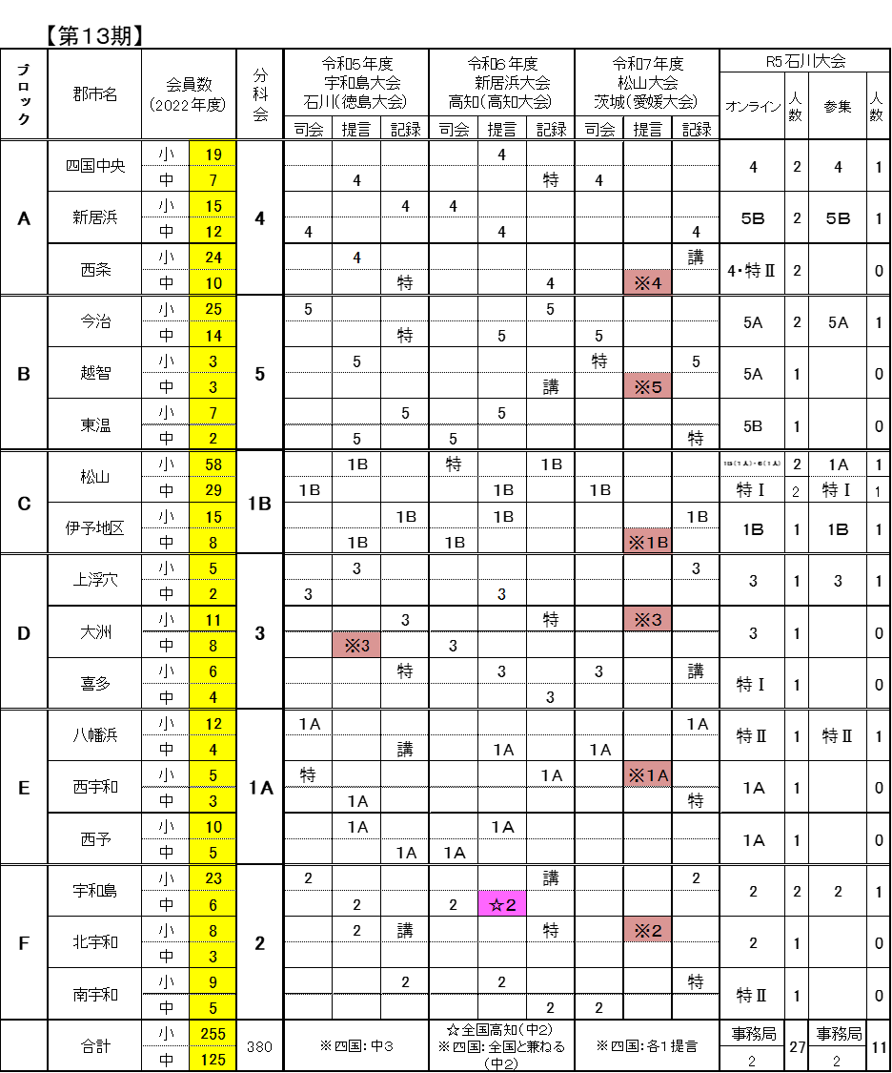
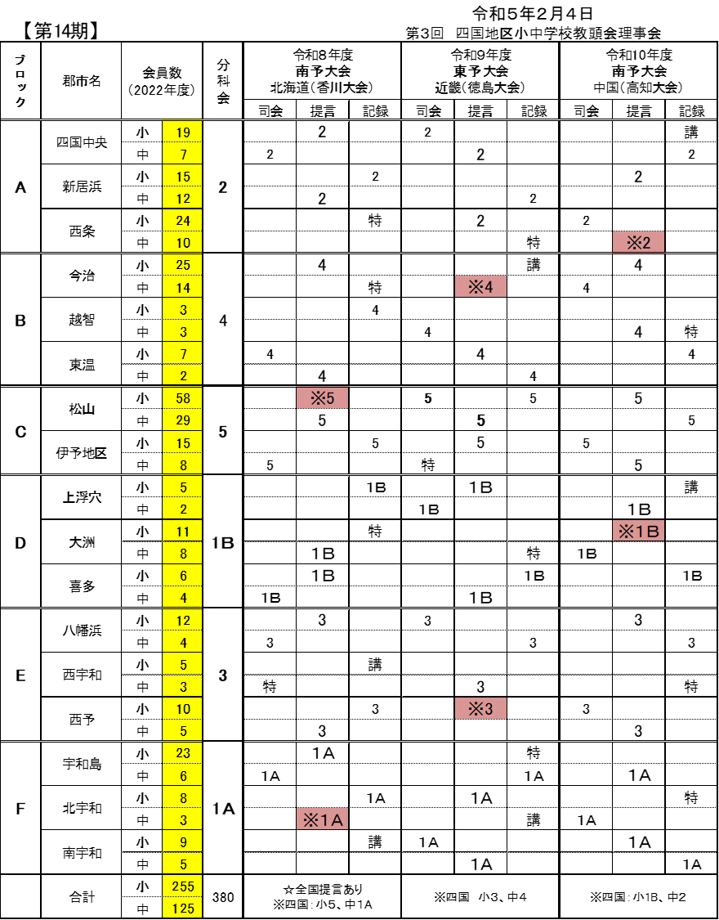
愛媛県小中学校教頭会研究大会及び県大会・全国大会提言等割当 | 令和５年度から10年度 第13期・14期【案】

